Sheet1
Scene No. | 2
Quest Title | 爱的便当
Quest Log | 完成任务
Map No. | 21
 | 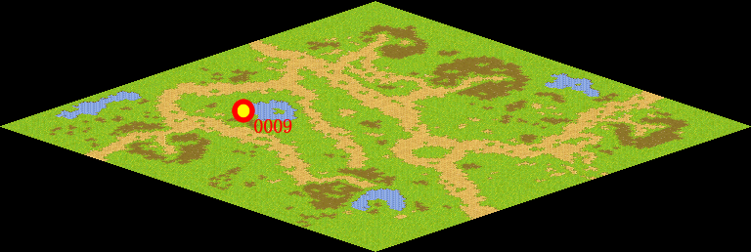
NPC No. | 9
Condition
Dialog | 马凯就只这样，总为别人着想，方舟的孩子们可喜欢他呢。
Select | 1：完成，2：取消
Result | 1 :关闭对话框 消除Qlog-0075-001 , 2 : 关闭对话框

NPC No. | 0
Condition
Dialog | 便当我已经收到了，回去告诉维安谢谢她这么多年来的惦记。
Select | 1：确定
Result | 1：关闭对话框

ScriptFile | Qlog-0075-002.scr
 | Q0000-0075-002.scr
 | Q0009-0075-002.scr

